Donativos o subsidios
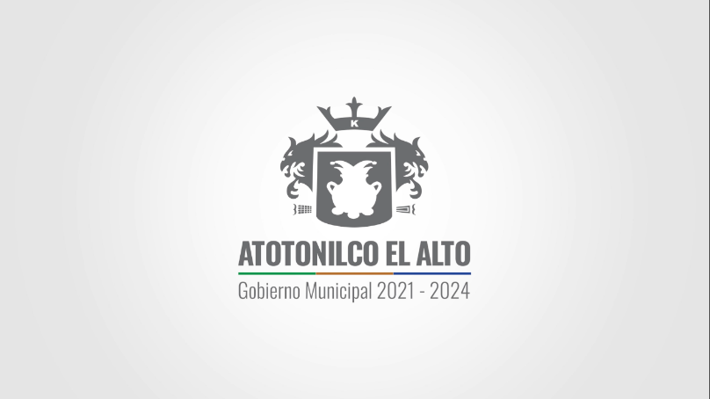
 |  |  | MUNICIPIO DE ATOTONILCO EL ALTO, JALISCO.

 |  |  | REPORTE EGRESOS DE ENERO 2022
 |  |  | PADRON

FECHA |  |  | RECURSO/ BENEFICIO/ APOYO | UNIDAD TERRITORIAL | EDAD | SEXO
 | NOMBRE | MONTO
Diciembre | Alejandro Abarca | $1,000 | Apoyo Municipal, Beca de entrenamiento de deprte adaptado a personas con discapacidad | ATOTONILCO | 23 | M
Diciembre | José España | $1,000 | Apoyo Municipal, Beca de entrenamiento de deprte adaptado a personas con discapacidad | ATOTONILCO | 22 | M
Diciembre | Juan Molina. | $1,000 | Apoyo Municipal, Beca de entrenamiento de deprte adaptado a personas con discapacidad | ATOTONILCO | 28 | M
Diciembre | Yareli Garcia. | $1,000 | Apoyo Municipal, Beca de entrenamiento de deprte adaptado a personas con discapacidad | ATOTONILCO | 26 | F
 |  | $4,000

PERIODO DE ACTUALIZACIÓN EN PORTAL: MENSUAL

ART. 8 FRACC. V, l) Los donativos o subsidios, en especie o en numerario, otorgados por el Sujeto Obligado;

NOTA: Por tratarse de una persona física, no se registra el RFC de manera íntegra, toda vez que es considerado como un dato confidencial. Lo anterior con fundamento en Ley de Transparencia y Acceso a la Información Pública del Estado de Jalisco y sus municipios, Art. 4 Fracción IV y V, y artículo 21, así como los lineamientos generales en materia de protección de información confidencial y reservada.

